Sheet1
Victor P.

 | Шаг 1. Запустить R2霸主GM工具[Beta1.1]_original
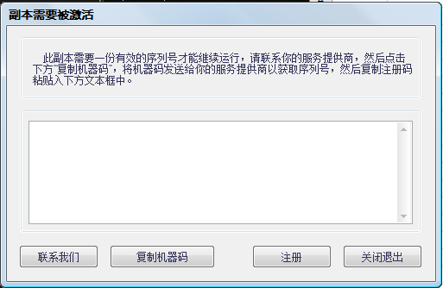

 | Шаг 2. Нажать на вторую кнопку слева
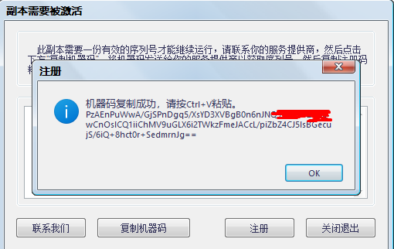

 | Шаг 3. Нажать Ctrl+C (на клавиатуре!)
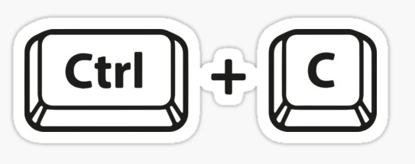

 | Шаг 4. Открыть Keygen
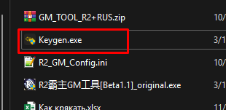

 | Шаг 5. Нажать Ctrl+V верхнее окошко!

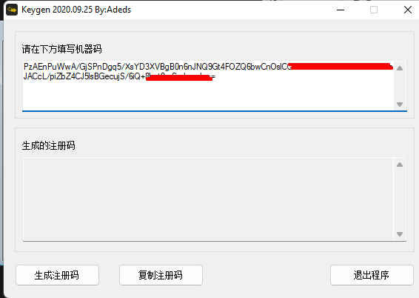

 |  | Victor P

 | Шаг 6. Нажать на ЛЕВУЮ кнопку

 | Шаг 7. Нажать на ЦЕНТРАЛЬНУЮ кнопку

 | Если увидели это, все супер:
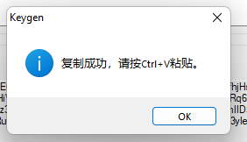

 | Шаг 8. Возвращаемся к R2霸主GM工具[Beta1.1]_original
 | Вставляем код (Ctrl+V) в это окошко
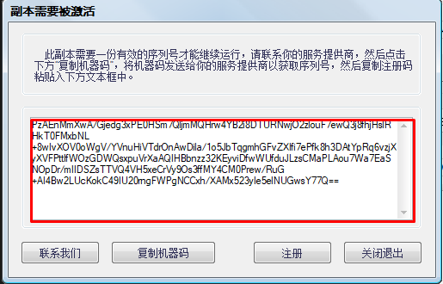

 | Шаг 9. Нажать на 3ю кнопку слева

 | Шаг 10. Радоваться успешной активации
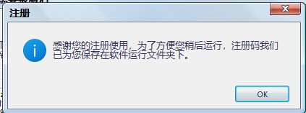

 | Следующий шаг, открыть мой перевод по панели

